Накладная-№3
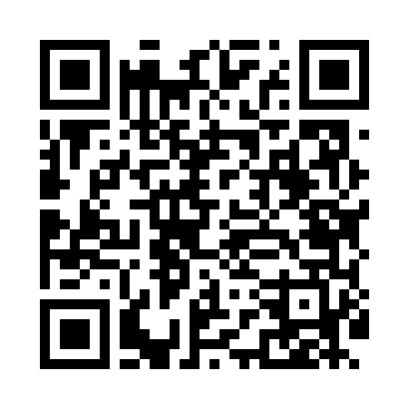
Номер товарно-транспортной накладной: |  |  | Торговый представитель: Kamol aka
Поставщик: Toshkent falcon fly 2 |  |  | Телефон торгового представителя: +998979626299
Дата отгрузки: 08.10.2025 |  |  | Контрагент: Dona zakass
Дата консигнации: |  |  | Адрес:
Доставщик: |  |  | Телефон:
Телефон доставщика:
Время заказа: 08.10.2025 13:04:43
№ | Штрих-код | Название товаров (работ,услуг) | Количество | Количество в кейсе | Цена | Сумма
 |  |  | 111 |  |  | 212
1 | 2019070576849 | Металический Бак 50cm 50L (4,2 mm) DB-6-36 | 1 | 1 шт. | 28 | 28
2 | 6920250567976 | Пластиковый салатница 30609 DB-67-97 | 50 | 50 шт. | 2.60 | 130
3 | 6920250671116 | Пластмас пиёла 76004 10x10x5.5 см DB-67-111 | 60 | 60 шт. | 0.90 | 54
Итого: 212$|->UZS: 2,650,000.00

